Sheet1
supabase登録手順について。

step1 | 登録URL：https://supabase.com/dashboard/sign-up
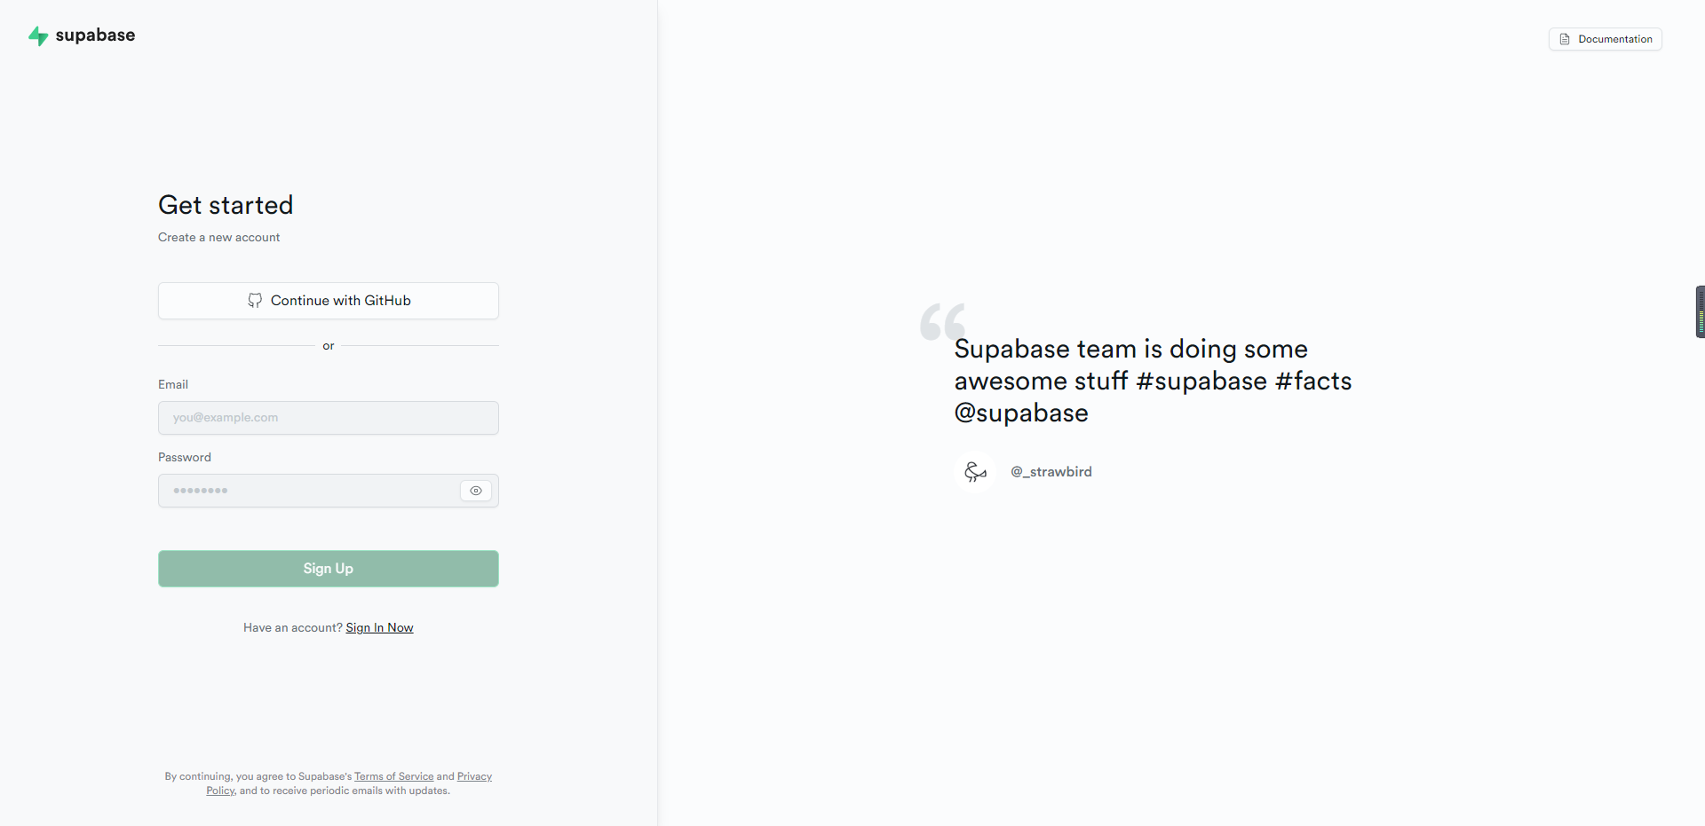

メールとパスワードを入力する

Sign Up を押す下

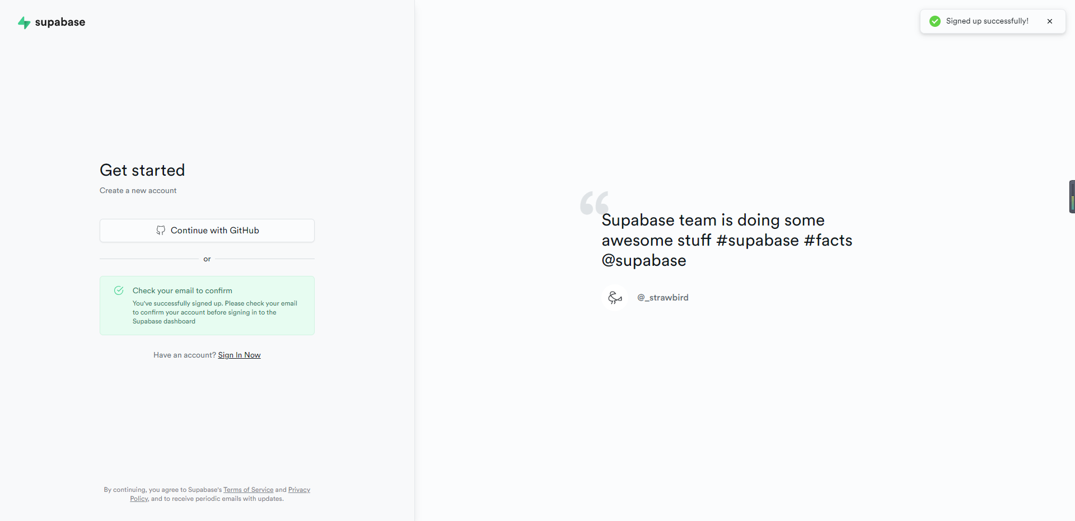

step2 | メールを検証
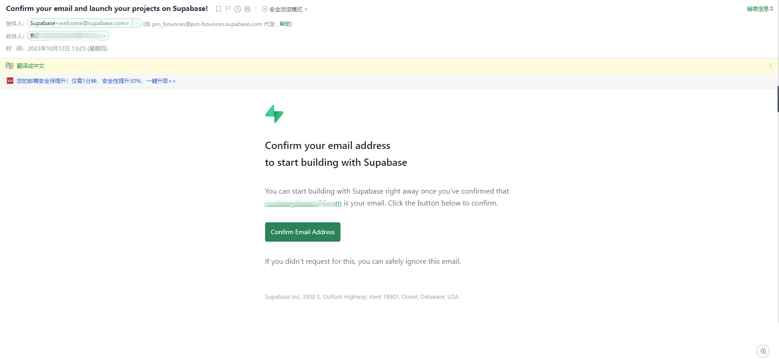

押す下

